Application
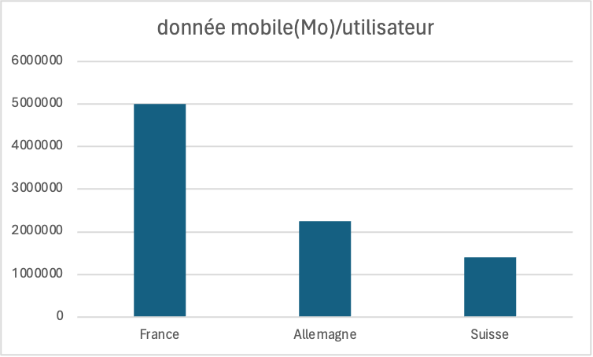
 |  |  | quantité utilisé |  | facteur d'émission
Poste | Activité | Données d'activité | Incertitude DA | Valeur FE | Source FE | Incertitude FE | Emission | Incertitude totale (da*fe=emission)

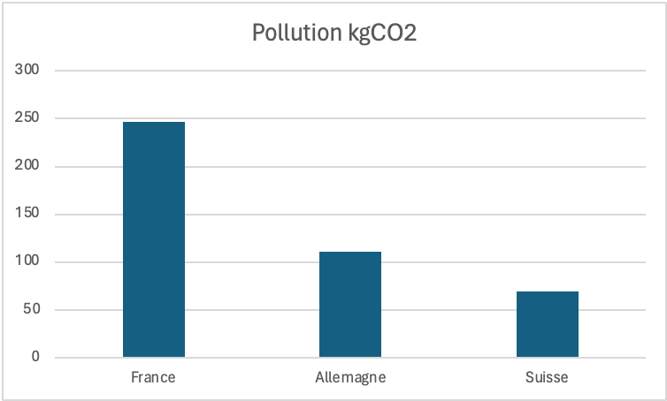
 | Sources:
 | Coût données mobiles

 | Pays | nb utilisateurs | nb utilisation/utilisateu/an | donnée mobile(Mo)/utilisateur | Pollution kgCO2
 | France | 100000 | 500000 | 5000000 | 247
 | Allemagne | 45000 | 225000 | 2250000 | 111.15
 | Suisse | 28000 | 140000 | 1400000 | 69.16
TOTAL | / | 173000 | 865000 | 8650000 | 427.31

Personnel
Pollution des déplacements pro de karim
 | kgCO2
Avion | 610.2
train | 26.323
Voiture | 18500
 |  |  | quantité utilisé |  | facteur d'émission
Poste | Activité | Données d'activité | Incertitude DA | Valeur FE | Source FE | Incertitude FE | Emission | Incertitude totale (da*fe=emission)
Energie | Déplacements domicile/travail | 139788km/an | 50% | [0,2-0,003] kgCo2/km | Données carbone transport | 3% | 18435,12 kgCo2/an
Energie | Déplacements professionnel | 111566km/an | 50% | [0,2-0,0055] kgCo2/km | Sncf, Airbus | 3% | 19136,523 kgCo2/an

 | sources :
 | Données carbone transport
 | SNCF
 | Airbus
 |  |  |  |  |  |  |  |  | travaillent 220j/an
Pollution sur les déplecements quotidients
 | Pollution tot/ An
Amélie | 616
Bruno | 2235.2
Cédric | 985.6
Denise | 3044.36
Emilie | 5.28
Fabien | 352
Gérard | 331.32
Hortense | 5.28
Ilian | 0
Juliette | 5567.76
Karim | 2024
Mohammed | 1786.4
Naël | 1302.4
Olivine | 0
Pascaline | 179.52
 | Salarié | Adresse | Mode déplacement | Pause déjeuner (P : place , D : domicile) | Distance ( en km) | déplacement/ jour | Pollution(kgCO2) /trajet | Pollution tot/jour | Pollution tot/ An | Pollution tot/an + pro
 | Amélie | Colmar | Train | P | 44.8 | 89.6 | 1.4 | 2.8 | 616 | 616
 | Bruno | Guebwiller | Voiture essence | P | 25.4 | 50.8 | 5.08 | 10.16 | 2235.2 | 2235.2
 | Cédric | Illzach | Voiture essence | D | 5.6 | 22.4 | 1.12 | 4.48 | 985.6 | 985.6
 | Denise | Ferrette | Voiture diesel | P | 37.4 | 74.8 | 6.919 | 13.838 | 3044.36 | 3044.36
 | Emilie | Mulhouse | Transport en commun | P | 4 | 8 | 0.012 | 0.024 | 5.28 | 5.28
 | Fabien | Saint Louis | Train | P | 30 | 60 | 0.8 | 1.6 | 352 | 352
 | Gérard | Ottmarsheim | Voiture électrique | P | 25.1 | 50.2 | 0.753 | 1.506 | 331.32 | 331.32
 | Hortense | Mulhouse | Transport en commun | P | 4 | 8 | 0.012 | 0.024 | 5.28 | 5.28
 | Ilian | Chalampé | Covoiturage avec Gérard | P | 0 | 0 | 0 | 0 | 0 | 0
 | Juliette | Sélestat | Voiture diesel | P | 68.4 | 136.8 | 12.654 | 25.308 | 5567.76 | 5567.76
 | Karim | Soultz | Voiture essence | P | 23 | 46 | 4.6 | 9.2 | 2024 | 21160.523
 | Mohammed | Altkirch | Voiture essence | P | 20.3 | 40.6 | 4.06 | 8.12 | 1786.4 | 1786.4
 | Naël | Kingersheim | Voiture essence | D | 7.4 | 29.6 | 1.48 | 5.92 | 1302.4 | 1302.4
 | Olivine | Riedisheim | Vélo | P | 2.5 | 5 | 0 | 0 | 0 | 0
Pollution tout déplacements compris
 | Pollution tot/an + pro
Amélie | 616
Bruno | 2235.2
Cédric | 985.6
Denise | 3044.36
Emilie | 5.28
Fabien | 352
Gérard | 331.32
Hortense | 5.28
Ilian | 0
Juliette | 5567.76
Karim | 21160.523
Mohammed | 1786.4
Naël | 1302.4
Olivine | 0
Pascaline | 179.52
 | Pascaline | Mulhouse dornach | Scooter | D | 3.4 | 13.6 | 0.204 | 0.816 | 179.52 | 179.52
TOTAL |  |  |  |  | 301.3 | 635.4 | 39.094 | 83.796 | 18435.12 | 37571.643
 |  |  |  |  |  | 139788km/an

moyen de transport | kgCO2/km |  | Critère | Moyenne |  | Déplacement Pro Karim | Distance (en km) | kgCO2
Voiture essence | 0.2 |  | Distance ( en km)/trajet | 20.086666667 |  | Avion | 6780 | 610.2
Voiture diesel | 0.185 |  | Distance ( en km)/jour | 42.36 |  | train | 4786 | 26.323
Voiture électrique | 0.03 |  | Polution/trajet | 2.6062666667 |  | Voiture | 100000 | 18500
Scooter | 0.06 |  | Polution/jour | 5.5864 |  | TOTAL | 111566 | 19136.523
Tram/ Métro | 0.003 |  | Polution anuelle/salarié | 1229.008
Avion | 0.09
Train | 0.0055

